B2. Mô hình logic
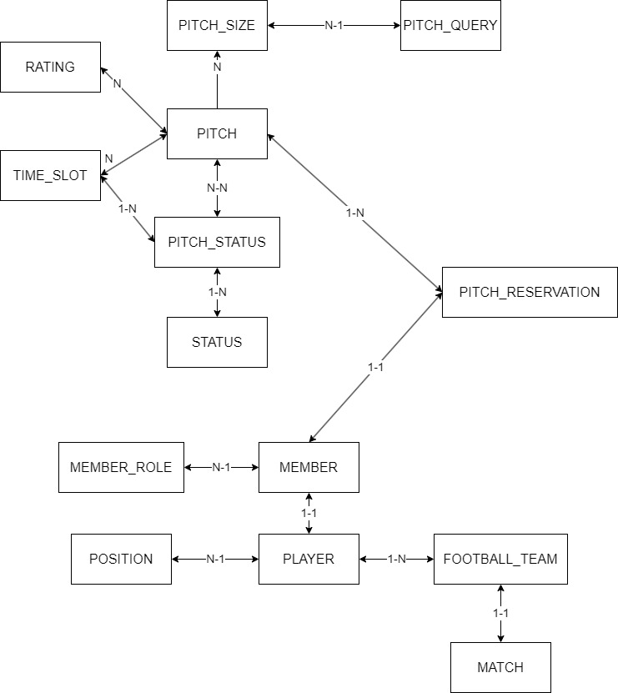
 |  |  |  | Enum | Enum |  |  |  | Enum | Enum
T01 | T02 | T03 | T04 | T05 | T06 | T07 | T08 | T09 | T10 | T11 | T12 | T13 | T14
PITCH | MEMBER | FOOTBALL_TEAM | PLAYER | POSITION | MEMBER_ROLE | MATCH | PITCH_RESERVATION | PITCH_STATUS | PITCH_SIZE | STATUS | TIME_SLOT | PITCH_QUERY | RATING
ID | ID | ID | ID | ID | ID | ID | ID | ID | ID | ID | ID | ID | ID
PITCH_NAME | NAME | NAME | TEAM_NAME | POSITION_NAME | ROLE | TEAM_1 | RENTER_NAME | PITCH_ID | SIZE | CONDITION | TIME_BEGIN | SIZE | PITCH_ID
ADDRESS | ADDRESS | NUMBER_OF_PLAYER | PLAYER_NAME |  |  | TEAM_2 | PITCH_NAME | PITCH_NAME |  |  | TIME_END | TIME_BEGIN | SCORE
SIZE | EMAIL | PLAYER(S) | POSITION |  |  | BEGIN_AT | SIZE | TIME_SLOT |  |  |  | TIME_END
PRICE | PASSWORD | LATEST_MATCH |  |  |  | RESULT | PRICE | STATUS |  |  |  | PITCH_STATUS
RATING | PHONE |  |  |  |  |  | TIME_BEGIN | MATCH
PITCH_STATUS | ROLE |  |  |  |  |  | TIME_END
TIME_SLOT(S) |  |  |  |  |  |  | MADE_AT
PHONE
EMAIL

